상품제안서
지니큐 블루투스 5.0 LCD 이어폰 싱글 듀얼모드 | 상품코드: S27851

 |  |  |  |  |  |  | 02-713-8555 | www.synergygift.co.kr
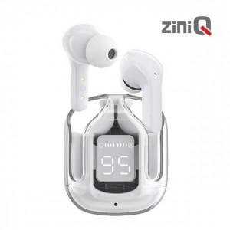

【상세/제작정보】

【인쇄/포장옵션】 | 레이저, 풀칼라 / 포장지포장

【공급단가】 | 수량 | 50~ | 100~ | 500~ | 1,000~ | 2,000~
*VAT별도 | 단가 | 14,600원 | 14,300원 | 13,000원 | 12,700원 | 12,500원

【상품 URL】 | https://www.synergygift.co.kr:443/src/goods_detail.php?gdno=27851

